Inputs
HOJA DE INPUTS |  |  | 1. vPET |  |  | 1.2 Fletes Marítimos Internacionales: |  | 2. Resina Reciclada |  |  | 3. Costos Logisticos de Preforma |  |  |  | 4. IPC
 |  |  | 1.1 Indice de precios de resina |  |  | Indices Fletes Maritimos Drewry |  |  |  |  |  |  |  |  | Fuente: | U.S. BLS
 |  |  | Índice: |  |  | Índice: |  | Inventario Final | Perú |  | Perú | 3,538.24 |  |  | CPI for All Urban Consumers (CPI-U)
 | AÑO | MES | ICIS - ASIA SE - Low |  |  | Central China (Shanghai) to El Salvador (Acajutla) |  | Mes | Precio Paca |  | El Salvador | 4,340.00 |  |  | IPC USA
*ACTUALIZAR A LP: | 2026 | 4 | Mes | USD/TM |  | Mes | Flete (USD/TM) | 2026-2 | 485.18 | USD / TM |  |  |  |  | Mes | IPC | Inflación acum
 |  |  | 2026-2 | 852.50 |  | 2026-2 | 122.23 |  |  |  | Seguro Maritimo (%) | 0.25% |  | Base | 2024-6 | 314.18
 | PERIODO | MES INICIAL |  | El Salvador | Perú |  |  | Scrap | 30.0% |  | Gastos de Internación (USD/Contenedor) | 855.00 |  | Actual | 2025-11 | 324.12 | 3.17% | Actualizar en Ene-26, con CPI Nov-25
 | 2026-4 | 4 | Precio FOB | 852.50 | 852.50 | Central China (Shanghai) to Peru (Callao) |  | Conversión | 736.48 | USD / TM | Flete al Almacén (USD/Camión) | 360.00
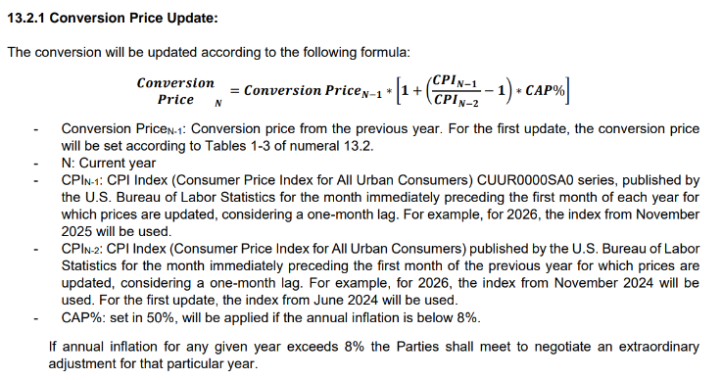
 |  |  | Flete marítimo | 195.00 | 161.00 | Mes | Flete (USD/TM) | Precio rPET | 1,429.58 | USD / TM | Gastos de Almacenaje (USD/caja) | 14.90
Validez Inicial | 2026-04-01 |  | Nacionalización (%) | 64.00 | 35.00 | 2026-2 | 55.27 | Flete | 200.00 |  | Recepción y despacho (USD/Caja) | 13.88
Validez Final | 2026-04-30 |  | Precio DDP | 1,111.50 | 1,048.50 |  |  | Precio rPET ES | 1,629.58 |  | Gastos Financieros (Tasa Anual) | 8.00% | 0.63%
 |  |  |  |  |  |  |  |  |  |  | Flete al Planta Cliente (USD/Caja) | 11.00
 |  |  | Merma sobre precio DDP | 0.50% | 0.50% |  |  | Merma sobre precio DDP | 0.50% |  | Seguro Terreste (%) | 0.42%

